问题
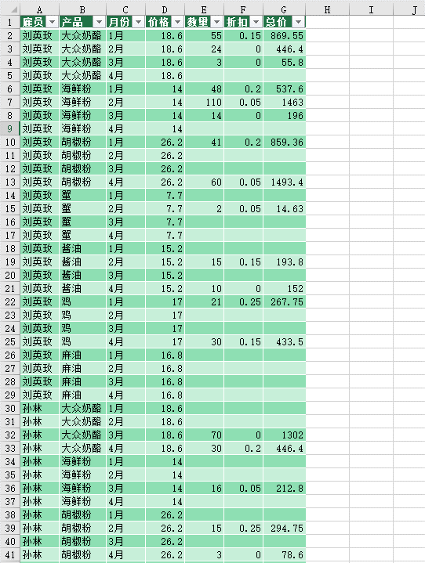
 |  | 课后小练习

任务：
 | 使用PowerQuer工具整理“数据”表内的销售信息。
 | 完成效果如下图所示。

